Sheet2
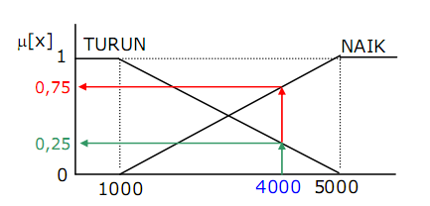
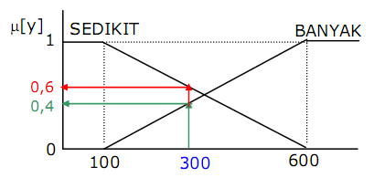
 | PERHITUNGAN MANUAL PROSES FIS-TSUKAMOTO
 | Permintaan | Persediaan
 | 4000 | 300

 | 1. a. Himpunan dari Input Fuzzy Permintaan (miu)
 | Permintaan
 | Naik | Turun
 | 0.7500 | 0.2500

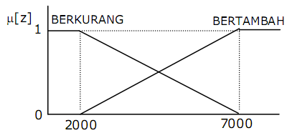
 | b. Himpunan dari Input Fuzzy Persediaan (miu)
 | Persediaan
 | Banyak | Sedikit
 | 0.4000 | 0.6000

 | c. Himpunan dari Output Fuzzy Produksi Barang
 | Produksi Barang
 | Bertambah | Berkurang
 | (z-2000)/5000 | (7000-z)/5000

 | 2. Aplikasi Fungsi Implikasi (fungsi MIN)
 | Aturan | Permintaan | Persediaan | Then | Produksi Barang
 | 1 | Turun | Banyak |  | Berkurang
 | 2 | Turun | Sedikit |  | Berkurang
 | 3 | Naik | Banyak |  | Bertambah
 | 4 | Naik | Sedikit |  | Bertambah

 | Predikat | Z |  |  | Predikat = Mengambil Nilai Miu yang MIN
R1 | 0.2500 | 5750
R2 | 0.2500 | 5750
R3 | 0.4000 | 4000
R4 | 0.6000 | 5000

 | 3. Defuzzifikasi (Nilai Z)

